Market Research
模块 | 项目说明 | 一级项目（角度） | 二级项目 | 目的 | 方法 | 要求 | 注意事项 | 工具
市场调查 | 市场维度 | 谷歌趋势 | 季节性与否？淡旺季趋势？ | 了解产品线淡旺季趋势来备货及运营规划 | 谷歌趋势是在选品及市场分析过程中不可或缺的一个参考标准。通过趋势了解消费者购物习惯额转变，有利于抓住市场商机，洞察新兴市场动态。 | 每月抓取一次市场数据分析存档，便于后期调用 | 关于分析的数据源选择 A.新品线首次市调建议搜索页节点及Top页面数据都抓取； B.成熟品类线开发或日常市场跟进，Top页面参考性比较大。 （剔除无相关性的listing数据提高分析准确度） | https://trends.google.com/trends/?geo=US
 |  |  | 销售地区分布 | 1.了解受众群体分布 2. 对发货仓储规划有参考意义
 |  | 市场容量初步分析 | 新单占比 | 判断我们作为新卖进入市场的难度 | 通过建单时间分段（一年内 / 两年内 新单）建饼图分析 |  |  | Jungle Scout AMZ Scout
 |  | 市场概况详细分析 | 1. 卖家类型 | 分析该产品线特性，发货渠道的优略势 | 通过卖家类型（FBA / FBM / AMZ）建饼图分析 |  |  | Jungle Scout AMZ Scout
 |  |  | 2. 是否独立卖家 | 分析是否独立卖家 | 通过offer数建饼图分析被跟卖或授权跟卖的占比
 |  |  | 3. Rating / RV 数区间占比 | 1. 分析该产品线产品是否质量问题导致星级普遍偏低，判断可能的售后隐患； 2. RV数初步判断竞争力 | 通过Rating建饼图分析 通过各RV 数区间分段的listing数、销量、销售额占比分别建饼图分析
 |  |  | 4. 品牌占有率 | 判断是否有被某个大卖品牌垄断，竞争如何，有没有机会进入这个市场 | 通过各品牌的listing数、销量、销售额占比建饼图分析
 |  |  | 5. 定价分析 | 分析主要价格区间，空缺价格区间（为什么空缺，是否合适作为目标价格） | 通过各价格区间分段的对应listing数、销量、销售额占比建饼图分析
 |  |  | 6. 款式、功能、材质、颜色、尺寸大小、高度、厚度等分析 | 分析市场需求，市场人群定位 | 能分析的参数尽可能细的分析，并建饼图直观分析各参数占比
 |  |  | “三大榜”跟进 | 对选品方向有一定参考 | 日常跟进"Best sellers"、“Hot new-release”、“Most Wished"等榜单排名变动 tips：会员日或黑五网一平台活动日，更要关注“Amazon Movers & Shakers” | 日常及活动日跟进 |  | https://www.amazon.com/Best-Sellers/zgbs/ref=zg_bsms_tab https://www.amazon.com/gp/new-releases/ref=zg_bs_tab https://www.amazon.com/gp/most-wished-for/ref=zg_bsnr_tab https://www.amazon.com/gp/movers-and-shakers
 | 卖家店铺综合维度 | 竞争对手分析 | Rating、Feedback数、运营时间等 | 判断卖家综合实力 | 与我们自己的账号或熟悉的卖家参照对比 |  |  | seller feedback page
 |  |  | 品类分布 | 分析该卖家品类集中还是杂乱无章，是否专业卖家 |  |  |  | storefront
 |  |  | listing数、listing销量排序 | 判断精品模式还是铺货测品等模式 默认销量排序，了解其热卖产品
 |  |  | 品牌数 | 分析是否一卖家账号多品牌，品牌是否有专业规划 | 1.了解该品牌是否有自己的独立站官网，是否有在其它平台销售等运营情况以及是否做站外推广（某些促销网站、FB、Twitter、Instagram等） 2.商标查询网站了解品牌注册情况、天眼查了解相关品牌关系 |  |  | 独立站流量分析 https://www.similarweb.com
 |  |  | 运营模式 | 知己知彼，参考运营思路 |  |  |  | google 各站商标查询 https://mjzj.com/article/4196
 |  |  | 推广情况分析 | 知己知彼，参考推广思路
 | 竞品listing维度 |  | 竞品上架时间 | 了解竞品的竞争力 |  |  |  | Keepa
 |  |  | 竞品销量情况监控 | 了解竞品的竞争力 | “加购物车跟进库存法” 插件跟踪 | 每日跟进，部分需记录，便于后期复盘，指导运营策略调整 | 多了解最新插件工具 | https://chrome.google.com/webstore/detail/%E4%BA%9A%E9%A9%AC%E9%80%8A%E5%BA%93%E5%AD%98%E6%9F%A5%E8%AF%A2/idjofenefhhclhligippmfocdeelkifc
 |  |  | 定价策略 历史销售排名 | 定价策略长远角度看运营，前期是否有低价冲排名 |  |  |  | Keepa https://camelcamelcamel.com/
 |  |  | Listing详情页面细节 ——关键词（埋词） / 文案 / 图片 / 视频 / EBC | 取长补短，调整运营策略 | 1. 分析Titel，Bullet Point，Description及图文视频，确认主要关键词及核心卖点 2. 跟进对手Amazon Choice的变化
 |  |  | QA & RV分析 | 1. 研究客户的痛点——“客户所需”，“人无我有，人有我优”，从中了解产品可能的优缺点，扬长避短 2. 通过不同属性子单RV数判断热卖颜色款式 3. 日常跟进RV增长速度，刷单情况——分析RV的时间和上架时间的间隔，判断是否上架就刷单；判断是否有合旧单RV 4. RV图片分析用户场景，用户画像 5. RV词频分析用户体验地图 | 投其所好 |  |  | Fakespot Instant Data Scraper 词频工具 https://www.online-utility.org/text/analyzer.jsp https://worditout.com/
 |  |  | 站内广告 | 效仿、做product广告关联 | 核心单子的核心关键词的自然位置和广告位置跟踪
 |  |  | 上DEAL / PROMOTION / COUPON情况 | 分析其站内外deal情况，是否有站内外流量加持 分析其deal价格，时间，效果如何
 |  |  | 站外推广营销等 | 参考突破推广思路
 |  |  | 跨站点销售情况
 |  |  | 后期跟进 （上新情况动态、节点排名变化） | 市场瞬息万变，实时关注市场动向
 | 其它综合维度 | 其它 | Amazon搜索界面左侧栏 | 了解该产品线重视的参数是包括材质、颜色、款式、形状、承重等。部分数据有参考价值或提供分析思路
 |  |  | 是否有特殊的文化意义或节日特性 | 节日运营策略、备货规划 | 搜索相关文化习惯，了解买家需求
 |  |  | 是否有可替代品或辅助品 |  |  |  |  | 查看关联工具 https://www.yasiv.com/
 |  |  | 相关认证需求
 |  |  | EU市场概况 |  | 有足够时间精力同以上流程各维度分析
 |  |  | 总结开发方向
 | 分析模板输出参考 | https://docs.google.com/spreadsheets/d/15CmjprCDL9F401v8avx1zcVsTa8hJrZf6lse0vW8yos/edit#gid=1019441265 |  |  | 尽可能优化做成全自动化，每月可更新抓取的数据源即可更进每月市场动向
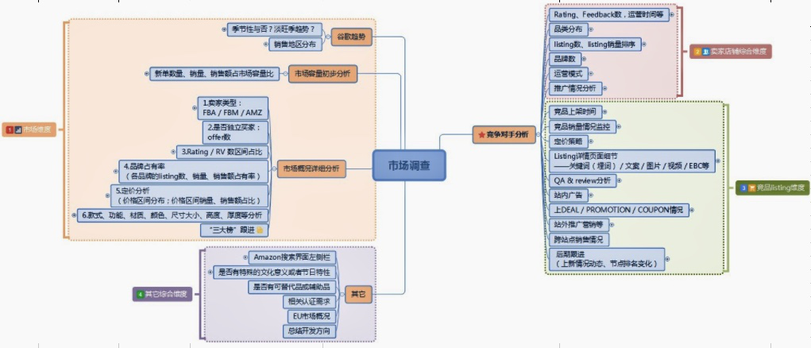

运营手册 之 市场调查 | 培训前小作业： | 1.让新人就自己当前的认识或收集资料，做一份自己理解的市场调查框架，同时对“市场调查”有更深的认识。为更好理解“市调培训课”打点基础？
 |  | 2.指定一产品线，让新人尝试做一个市场调查（在培训前布置，目的是不要限制新人的想法）
 |  | →回收报告了解新人的想法思路，或许会给我们提供一些新的灵感想法，或许有偏离不好的地方，可以据此完善PPT
 |  | →PPT培训的时候与新人有偏差的点可以交流下，培训后可以让新人复盘完善自己的市场调查
 |  | 3.作为买家，你在购物时关注的点有哪些？

 | 01 What（什么是市场调查） |  |  | 市场调查就是指运用科学的方法，有目的地、系统地搜集、记录、整理有关市场营销信息和资料，分析市场情况，了解市场的现状及其发展趋势，为市场预测和营销决策提供客观的、正确的资料。
 | 02 Why （为什么要做市场调查） |  |  | 了解市场可能趋势及消费者潜在购买动机需求，提供企业发展新契机 提供市场讯息，对现况运营策略，作适当建议。 避免运营策略错误，造成巨大财务损失
 | 03 How （怎么做市场调查）
 | 3.1 筛选品类 —— 找对象 | 飙升榜-市场动向 分类树法-品类筛选 社交众筹网站-潜在需求 竞争对手-对手动向
 | 3.2 市场现状分析 —— 谋大局 （需求） | 市场趋势 （谷歌趋势） | 季节性与否？淡旺季趋势？ | 1.了解产品线淡旺季趋势来备货及运营规划 | 与在售线对比搜索热度 销售地区分布 相关主题词搜索量 | 工具链接 4张图
 |  |  | 销售地区分布 | 1.了解受众群体分布 2. 对发货仓储规划有参考意义
 |  | 市场容量 | 目标产品线市场容量概况 | 判断目标品类的天花板、发展空间 | 数据抓取收集工具介绍示例 —— Jungle Scout AMZ Scout
 |  |  | 新单占比 | 判断我们作为新卖进入市场的难度
 |  | 市场详细情况分析 | 见手册/XMIND 7小点
 | 3.3 竞争对手分析 —— 搞大事 （竞争） | 竞争对手店铺维度 | 见手册/XMIND 6小点 | TIPS:市场现状分析part可确定竞争对手，确定意向款式 可以用找对象的思路 1.确定对象类型 2.目标画像——投其所好 3.调整策略，展开追求 | ......
 |  | 竞品listing维度 | 见手册/XMIND 10小点 |  | ......
 | 3.3 其他因素分析 —— 知天下 （风险规避/SWOT） |  | ...... | 专利了解，风险规避
 | 从市场分析谈产品开发 |  | 会在前面几个部分结合讲，在此小总结

Amazon Promotion
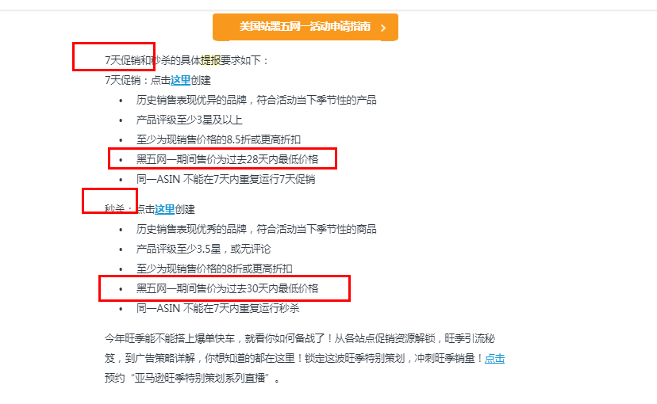
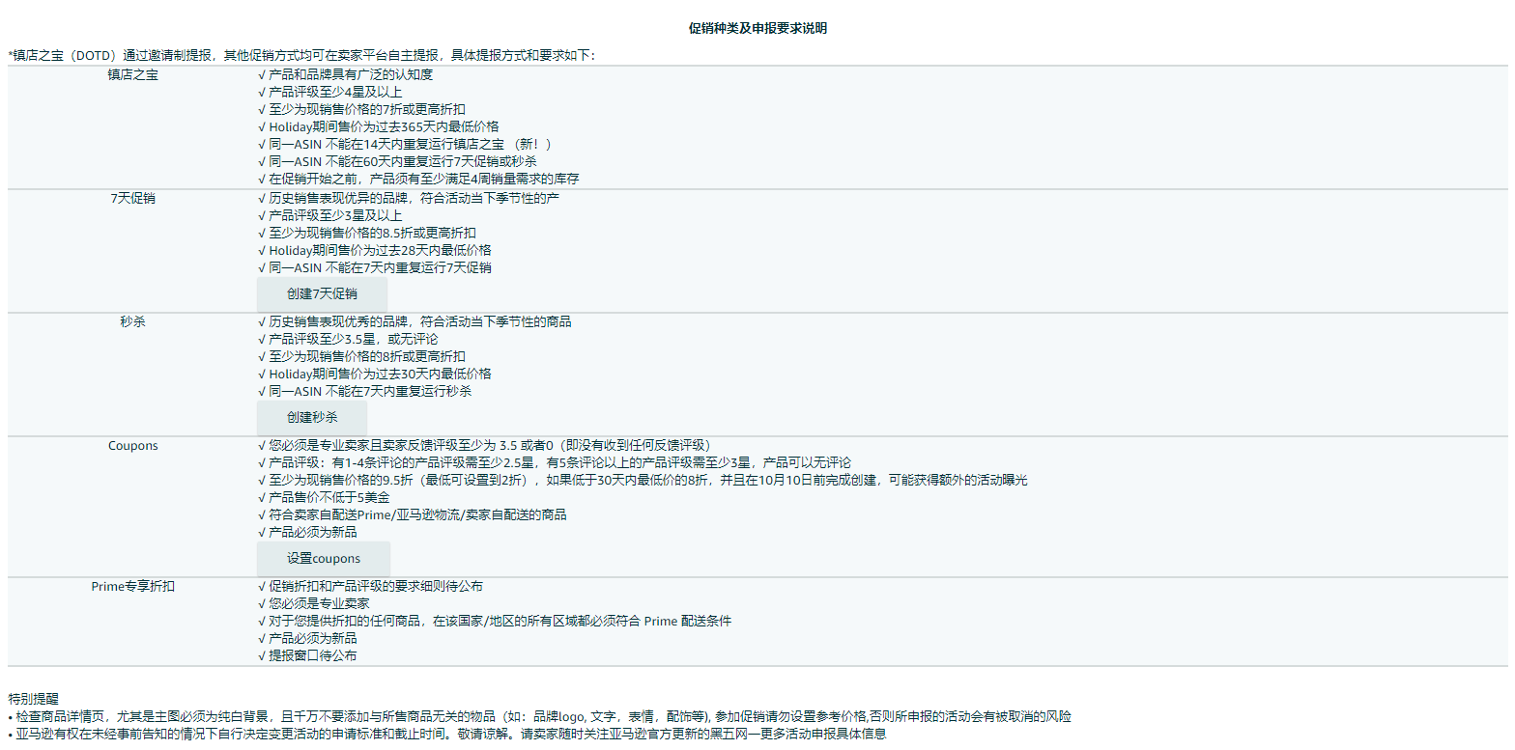
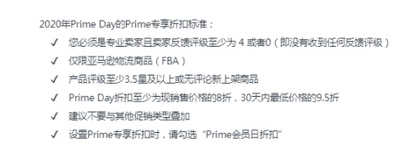
模块 | 一级项目 | 二级项目 | 目的 | 方法 | AMAZON官方要求 | 注意事项 | 工具
站内 | LD | LD时间选择 | 高点击高转化 | 通过订单找出成交高峰时间点 |  | 1、近30天 15-25% 2、上LD前25个小时不要自己频繁取消LD，会导致LD被amazon取消。 3、上LD期间（active状态）不能增加子单，否则被cancel。 4、提前12小时取消COUPON及code，否则叠加使用。 5、上LD期间（active状态）可以增加量及降低LD价格。
 |  | LD主图选择 | 高转化 | 选择表现最好子单主图
 |  | LD命名 | 好辨认 | sku/keywords+时间
 |  | LD提报量 | 进度条呈现热卖的表象 | 可控时间点：最低量，逐步增加量
 |  |  |  | 不可控时间点：可高于最低提报量
 |  | LD价格 | 高转化 | 有竞争优势 | 不高于最低deal推荐价格
 |  | LD FEE | 了解费用 | 平常时间 | US-$150 UK-25 DE-35 FR/IT/ES-20
 |  |  |  | PRIME DAY | US $300-500 EU UK £50 DE-€70 FR/IT/ES €40
 |  |  |  | BLACK FRIDAY | US $300-500 EU UK £50 DE-€70 FR/IT/ES €40
 |  |  |  | CYBER MONDAY | US $300-500 EU UK £50 DE-€70 FR/IT/ES €40
 |  | 频次 | 高点击高转化 | 4次/月，跨早晚八点为佳
 |  |  |  | US LD时长六小时
 |  |  |  | EU 6小时-12小时不等
 |  | 状态说明 | 保证LD是成功的 | creating:提报LD
 |  |  |  | active:正在上LD
 |  |  |  | upcoming：即将开始
 |  |  |  | needs attention：需要及时调整
 |  |  |  | cancel：被取消
 |  |  |  | ended：结束的LD
 |  |  |  | draft:草稿中，需要先submit再取消
 |  | LD登记 | 分析总结 | 表格呈现
 | COUPON | 折扣方式 |  |  | 折扣金额-历史30天最低价5%-80% | 1、当预算使用率达到80%时，coupon将会下线。但亚马逊会分配剩余的20%应对已经领取Coupon的买家的兑换。 2、取消前已经领取的Coupon的买家可以在约30分钟内使用这些Coupon结账，因此可能会出现支出超过预算的情况。注意：欧洲买的领取的coupon，即使你取消了，买家也可以用。 3. 折扣范围5%-80% off（要求折扣价格至少比过去30天内的最低价低5%） 4. 与所有活动叠加 5. 同等额度，money off 比 percent off 效果更好
 |  | 金额方式 |  |  | 金额-历史30天最低价5%-80%
 |  | 预算设置 |  |  | 生效后，预算只能调高，不能调低
 |  | 费用 |  |  | US-$0.6/个 UK -£0.45 FR/FR €0.5
 |  | 生效时间 |  |  | 设置后半小时生效；可设置开始及结束时间
 | PROMOTION | 产品组设置 |  | SKU设置：可一次性添加多个 |  | 1、及时取消CODE并改结束时间为最近。 2、与coupon及LD/BD叠加 3、与coupon及LD/BD叠加 4、B*10% = A/（A+B ）*B*10% + B/（A+B ）*B*10%
 |  |  |  | ASIN设置:可一次性添加多个
 |  |  |  | 命名规则："啊"开头出现前面，SKU命名
 |  | CODE设置 |  | 一次性code：优先性，无限制型
 |  |  |  | 通用code：优先性，无限制型
 |  |  |  | 买A则B 10%打折
 |  |  |  | 买一赠一
 | DOTD |  |  |  | 欧洲DOTD的要求 提报路径一：客户经理提报 路径二：链接提报：美国暂无，欧洲路径： https://amazoneu.au1.qualtrics.com/jfe/form/SV_0fFd3ReKiqaMBvL 条件： Discount off current site price: 20% Lowest ASIN price 今年 Customer rating: 4* average 过去90天销量或销售额：£30.000 or 750 units/France € 10.000 or 500 units 库存潜力：United Kingdom £20.000 or 500 units/France € 10.000 or 500 units 主图白底 标题60个字符 活动期间不能与其他LD BD等冲突 时长一整天 | 比较难被选上 需要及时改价，否则被取消 | 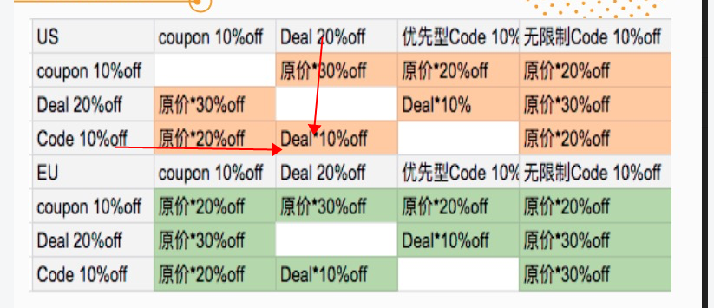
 | BD |  |  |  | 邀请制 链接提报 主图白底：非服饰类不得出现模特 15%上折扣 标题60个字符 活动期间不能与其他LD BD等冲突，前后30天不能有LD等 周四-周天提报 隔一周的周二前出结果 改价：活动开始的半小时内改价 your price-历史30天最低价 sale price-活动价格-活动时间 BD价格必须等于最终BD确定价格，不得高不得低否则账户BD拉黑 14个自然日 | BD价格必须等于最终BD确定价格，不得高不得低否则账户BD拉黑 改价：活动开始的半小时内改价 your price-历史30天最低价 sale price-活动价格-活动时间
 | Outlet Deal |  |  |  | 邀请制 通过链接提报 客户经理/amazon推荐 asin及指定活动价格 | <=指定活动价格，否则账户禁止一切活动 your price-历史30天最低价 sale price-活动价格-活动时间
 | Giveaway | 后台查看使用效果 |  |  | 数量设置-活动产品免费产品-增加曝光-促进转化 折扣设置 幸运数字设置 免费赠品领取量及折扣出单量 | 后台查看使用效果

LD登记反馈表格
SKU | 日期 | 站点 | deal主图 | deal fee | deal price | 保本价 | 提报量 | LD总售出量 | LD成交率 | 自然总售出量 | 上LD前1小时（会员可购买 ） |  | 第1小时 |  | 第2小时 |  | 第3小时 |  | 第4小时 |  | 第5小时 |  | 第6小时
 |  |  |  |  |  |  |  |  |  |  | LD售出量 | 进度条% | LD售出量 | 进度条% | LD售出量 | 进度条% | LD售出量 | 进度条% | LD售出量 | 进度条% | LD售出量 | 进度条% | LD售出量 | 进度条%
SKU1
SKU2
SKU3
SKU4
SKU5
SKU6
SKU7
SKU8
SKU9
SKU10

